Kategorie A
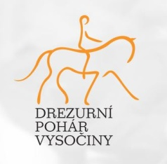 Drezurní pohár Vysočiny 2023

 |  | Závody | Celkem bodů | 23.4.Sudoměřice |  |  |  | 29.4.Sudoměřice |  |  |  | 6.5.Políkno |  |  |  | 11.6.Nový Pávov |  |  |  | 24.6.Malý Pěčín |  |  |  | 2.7.Plandry |  |  |  | 6.8.Plandry
Příjmení a Jméno | Jméno koně | úrověň |  | Z | Z | L | L | Z | Z | L | L | Z | Z | L | L | Z | Z | L | L | Z | Z | L | L | Z | Z | L | L | Z | Z | L | L
Krajčová | San Salwador | Body | 24 |  |  |  |  |  |  |  |  | 14 | 10
Denisa |  | Procenta | 66.33% |  |  |  |  |  |  |  |  | 68.375% | 64.286%
Lovětínská | Karlen Flower | Body | 15 |  |  |  |  | 9 | 6
Terezie |  | Procenta | 62.23% |  |  |  |  | 63.654% | 60.803%
Lovětínská | Falco 23 | Body | 38 |  |  |  |  |  |  | 22 | 16
Natálie |  | Procenta | 64.11% |  |  |  |  |  |  | 65.263% | 62.963%
 |  | Body | 0
 |  | Procenta | 0.00% | 0.00%

Červeně označen výsledek,který se započítává do poháru.

